人物性格
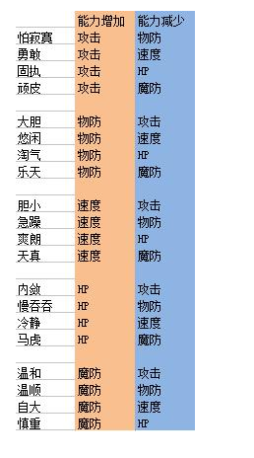
性格名称 | 增加 | 减少
 | 知识 | 勇气
 | 知识 | 灵巧 | 知识
 | 知识 | 感知 | 勇气
书呆子 | 知识 | 魅力 | 灵巧
 | 勇气 | 知识 | 感知
 | 勇气 | 灵巧 | 魅力
 | 勇气 | 感知
 | 勇气 | 魅力
 | 灵巧 | 知识
 | 灵巧 | 勇气
 | 灵巧 | 感知
 | 灵巧 | 魅力
 | 感知 | 知识
 | 感知 | 勇气
 | 感知 | 灵巧
 | 感知 | 魅力
 | 魅力 | 知识
 | 魅力 | 勇气
 | 魅力 | 灵巧
 | 魅力 | 感知

